菜谱目录
类别设置
菜谱跟踪程序

链接 | 菜谱名称 | 得分 | 第 1 颗星 | 第 2 颗星 | 第 3 颗星 | 第 4 颗星 | 类别 | 标签 | 批注
单击以查看 | 菠菜羊奶乳酪披萨 | 4 颗星 | 4 | 4 | 4 | 4 | 主菜 | 披萨，菠菜，羊奶，乳酪
单击以查看 | 空白菜谱 1
单击以查看 | 空白菜谱 2
单击以查看 | 空白菜谱 3
单击以查看 | 空白菜谱 4
单击以查看 | 空白菜谱 5

类别设置
菜谱目录
菜谱类别

提示：请在此列表中修改或添加新的类别以更新适用于您的菜谱的“类别”下拉列表。
按类型划分的类别
开胃菜
饮料
面包
砂锅
甜点
儿童餐
主菜
沙拉
三明治
小菜
粥汤

菠菜羊奶乳酪披萨
菜谱目录
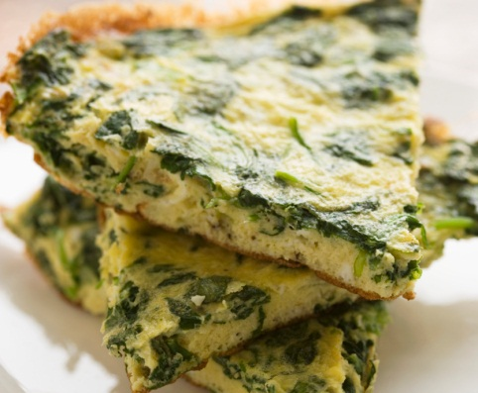
45
分钟
菜谱：菠菜羊奶乳酪披萨
 |  |  |  |  |  |  | 准备时间
 |  |  |  | 菠菜羊奶乳酪披萨 |  | 主菜

 |  |  |  | 原料 | 说明 |  | 烹调时间

15
分钟
 |  |  |  | 3/4 杯温水 | 在面包机中，按生产商建议的顺序投入前六种原料。 选择揉面团程序。搅拌 5 分钟后检查面团：按情况添加 1 至 2 茶匙水或面粉。 程序结束后，将面团取出放到撒了少许面粉的表面，揉 1 分钟。 盖上盖饧 15 分钟。 放入 12 寸披萨盘中。盖上盖，在温暖处饧发至面团膨胀，大约 20 分钟。 撒上蒜和大蒜盐。在上面摆好菠菜、洋葱、蘑菇、乳酪和罗勒。 400 华氏度烤 35-40 分钟，或烤至外皮呈金黄色且乳酪融化。 等 5 分钟后再进行分切。
 |  |  |  | 2 茶匙橄榄油或油菜籽油
 |  |  |  | 1/2 茶匙盐
 |  |  |  | 2 杯面包粉 |  |  | 产量
 |  |  |  | 2 茶匙活性干酵母
6
人份
 |  |  |  | 1 瓣大蒜，切碎
 |  |  |  | 1/8 茶匙大蒜盐
 |  |  |  | 2 杯切碎的新鲜菠菜
 |  |  |  | 1 个小红洋葱
 | 营养报告卡（每份含量） |  |  | 1 杯切碎的新鲜蘑菇
 |  |  |  | 1 杯马苏里拉芝士碎
 |  | 10 | 克 脂肪总量 | 1/4 杯羊奶酪屑
 |  |  |  | 1/2 茶匙干罗勒
287
 |  | 16 | 毫克 胆固醇

卡路里
 |  | 401 | 毫克 钠

 |  | 37 | 克 碳水化合物

 | 菜谱标签

 | 披萨，菠菜，羊奶，乳酪

空白菜谱 1
菜谱目录
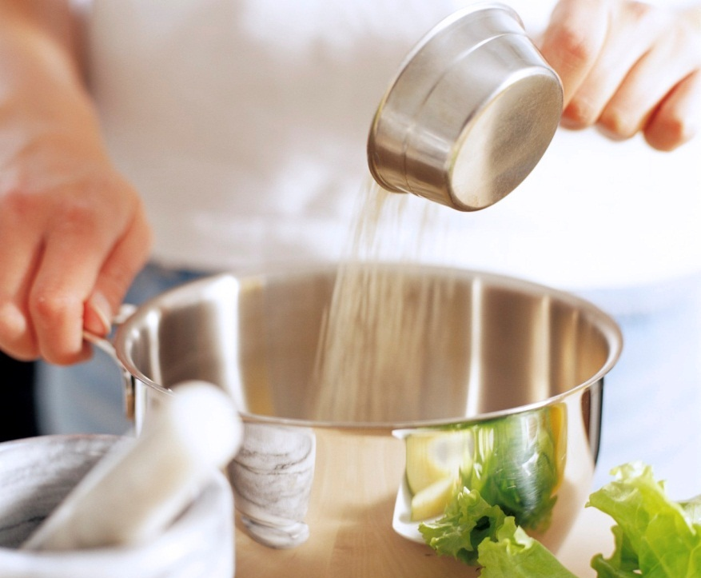
单击单元格 G3，为您的菜谱选择类别。
#
分钟
菜谱：空白菜谱 1
 |  |  |  |  |  | 准备时间
 |  |  |  | 空白菜谱 1

 |  |  |  | 原料 | 说明 | 烹调时间

#
分钟

要使用您的一张菜谱成品图片替换此照片，请单击“更换图片”，导航至图片位置并选择相应的图片，然后单击“插入”。
要删除提示，请单击边缘选中它，然后按 Delete。
 |  |  |  |  |  | 产量

#
人份

 | 营养报告卡（每份含量）

 |  | # | 克 脂肪总量

#
 |  | # | 毫克 胆固醇

卡路里
 |  | # | 毫克 钠

 |  | # | 克 碳水化合物

 | 菜谱标签

空白菜谱 2
菜谱目录
#
分钟
菜谱：空白菜谱 2
 |  |  |  |  |  | 准备时间
 |  |  |  | 空白菜谱 2

 |  |  |  | 原料 | 说明 | 烹调时间

#
分钟

 |  |  |  |  |  | 产量

#
人份

 | 营养报告卡（每份含量）

 |  | # | 克 脂肪总量

#
 |  | # | 毫克 胆固醇

卡路里
 |  | # | 毫克 钠

 |  | # | 克 碳水化合物

 | 菜谱标签

空白菜谱 3
菜谱目录
#
分钟
菜谱：空白菜谱 3
 |  |  |  |  |  | 准备时间
 |  |  |  | 空白菜谱 3

 |  |  |  | 原料 | 说明 | 烹调时间

#
分钟

 |  |  |  |  |  | 产量

#
人份

 | 营养报告卡（每份含量）

 |  | # | 克 脂肪总量

#
 |  | # | 毫克 胆固醇

卡路里
 |  | # | 毫克 钠

 |  | # | 克 碳水化合物

 | 菜谱标签

空白菜谱 4
菜谱目录
#
分钟
菜谱：空白菜谱 4
 |  |  |  |  |  | 准备时间
 |  |  |  | 空白菜谱 4

 |  |  |  | 原料 | 说明 | 烹调时间

#
分钟

 |  |  |  |  |  | 产量

#
人份

 | 营养报告卡（每份含量）

 |  | # | 克 脂肪总量

#
 |  | # | 毫克 胆固醇

卡路里
 |  | # | 毫克 钠

 |  | # | 克 碳水化合物

 | 菜谱标签

空白菜谱 5
菜谱目录
#
分钟
菜谱：空白菜谱 5
 |  |  |  |  |  | 准备时间
 |  |  |  | 空白菜谱 5

 |  |  |  | 原料 | 说明 | 烹调时间

#
分钟

 |  |  |  |  |  | 产量

#
人份

 | 营养报告卡（每份含量）

 |  | # | 克 脂肪总量

#
 |  | # | 毫克 胆固醇

卡路里
 |  | # | 毫克 钠

 |  | # | 克 碳水化合物

 | 菜谱标签

